Лист1
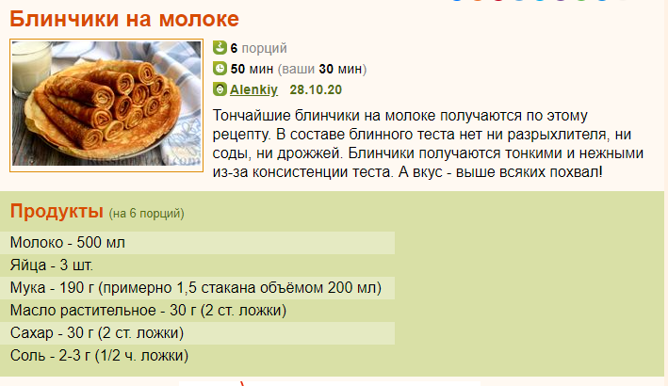
 | На 6 порцию |  |  | На 1 порцию
 | Порции | кол-вл | ед изм. | Порции | кол-вл | ед изм.
Молоко | 6 | 0.6 | л | 1 | 0.1 | литр
Яйца | 6 | 3 | шт | 1 | 0.5 | штук
Мука | 6 | 210.00 | г | 1 | 35 | грамм
Масло сливочное, растопленное | 6 | 30 | г | 1 | 5 | грамм
Соль | 6 | 3 | г | 1 | 0.5 | грамм
Сахар | 6 | 30 | г | 1 | 5 | грамм

